1
República de Panamá
CONTRALORÍA GENERAL DE LA REPÚBLICA
Instituto Nacional de Estadística y Censo

CONSUMO DE AGUA POTABLE EN LA REPÚBLICA,
SEGÚN TIPO DE USUARIO: AÑOS 2017-21

Tipo de usuario | Consumo de agua potable (en millones de m3)
 | 2017 | 2018 | 2019 | 2020 | 2021 (P)

(R)
TOTAL | 418.3 | 425.1 | 432.8 | 433.0 | 435.7
Comercial | 64.9 | 64.9 | 64.6 | 59.8 | 58.2
Industrial | 6.5 | 7.2 | 7.2 | 6.4 | 5.3
Gobierno | 37.5 | 36.5 | 36.9 | 36.9 | 36.6
Residencial | 309.4 | 316.5 | 324.1 | 329.9 | 335.7

(P) Cifras preliminares.
Fuente: Instituto de Acueductos y Alcantarillados Nacionales (Idaan).

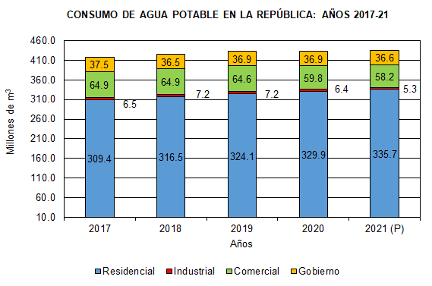
 | 2017 | 2018 | 2019 | 2020 | 2021 (P)
Residencial | 309.4 | 316.5 | 324.1 | 329.9 | 335.7
Industrial | 6.5 | 7.2 | 7.2 | 6.4 | 5.3
Comercial | 64.9 | 64.9 | 64.6 | 59.8 | 58.2
Gobierno | 37.5 | 36.5 | 36.9 | 36.9 | 36.6

